神戸200
BRM211近畿200km神戸 ルーキーズ

 | ポイント | 道路 | 道路 | 区間 | 合計 | 備考 | ＰＣ開閉時間（7時） | ＰＣ開閉時間（7時30分）

1 | スタジアム前 S |  | 市道（高松線） | 0.0 | 0.0 | スタート 公園を出て右方向へ進む | 6:00～6:30 | 6:30～7:00
2 | 長田港北 S | 右折 | 市道（駒ケ林南線→若林線） | 2.8 | 2.8 | この先信号多いので気を付けること
3 | 板宿商店街南 S | 右折 | 県道22号 | 1.4 | 4.2 | ここから緩やかな上りですが、路肩が狭いので注意！！
4 | 乗越 S | 右折 | 県道22号 | 3.1 | 7.3
5 | T字路 S | 右折 | 県道22号→県道16号 | 3.4 | 10.7
6 | 布施畑西 S | 右折 | 県道16号→県道65号 | 1.8 | 12.5 | この先緩やかなアップダウンですが結構ペースあがります
7 | T字路 S | 右折 | 国道175号 | 11.4 | 23.9
8 | 神出町北 S | 左折 | 県道65号 | 0.9 | 24.8 | この先ため池や田んぼがいっぱいあります
9 | 五軒屋 S | 右折 | 県道65号 | 6.3 | 31.1 | この先道なりにひたすら直進
10 | 志方商店街入口 S | 右折 | 市道 | 13.2 | 44.3 | 民家が多いので注意
11 | 志方小学校前 S | 右折 | 県道515号 | 0.3 | 44.6
12 | ┤字路 | 右折 | 県道717号 | 4.3 | 48.9 | 緩い緩い上りです
13 | PC1 法華山一条寺 | 直進 | 県道717号→県道206号 | 1.3 | 50.2 | 左側。「法華山一乗寺一条寺」の石塔をバックに自転車の写真を撮ること。写真のプロパティの時刻を通過時刻証明とします。 | 07:28～09:30 | 07:58～10:00
14 | 三口西 S | 左折 | 国道372号 | 2.6 | 52.8
15 | 十字路 S | 右折 | 市道 | 10.1 | 62.9 | このあたりから交通量多いので注意。
16 | 新小川橋西詰 | 右折 | 国道372号 | 2.6 | 65.5 | ここからしばらく姫路市街。車に注意。
17 | 竹の門 S | 左折してすぐ右折 | 国道372号 | 0.9 | 66.4
18 | 五軒邸北口 S | 左折 | 国道372号 | 0.2 | 66.6
19 | 壱丁町 S | 右折 | 市道 | 0.7 | 67.3 | 75.3キロ地点あたり右側に姫路城が見えます。
20 | 長池東 S | 右折 | 県道5号 | 7.6 | 74.9
21 | 長池 S | 左折 | 県道5号→市道 | 0.4 | 75.3
22 | T字路 | 右折 | 市道 | 7.6 | 82.9
23 | ┤字路 | 左折 | 陸橋 | 0.1 | 83.0 | 赤い陸橋を上ること。担ぎ上げてください。
24 | 龍野旭橋 S | 直進 | 市道 | 0.1 | 83.1 | 龍野城下町へ。
25 | T字路 | 右折 | 市道 | 0.4 | 83.5
26 | PC2 龍野城址 | 来た道戻る | 市道 | 0.1 | 83.6 | 龍野城門（址）をバックに自転車の写真を撮ること。写真のプロパティの時刻を通過時刻証明とします。 | 08:28～11:36 | 08:58～12:06
27 | ┤字路 | 左折 | 市道 | 0.1 | 83.7
28 | 龍野旭橋 S | 左折 | 国道179号→県道26号 | 0.4 | 84.1 | これより揖保川沿いを北上、ひたすら直進。
29 | PC3 YAMA SAND | 右折 | 県道80号 | 14.6 | 98.7 | 左側。お店の看板をバックに自転車、購入したサンドウィッチと自撮りなど来たことがわかる写真を撮ること。写真のプロパティの時刻を通過時刻証明とします。 | 08:55 ～12:36 | 09:25～13:06
30 | 十字路 | 右折 | 県道80号 | 3.6 | 102.3 | これよりアップダウン。相坂トンネルまで頑張れ！！
31 | T字路 | 右折 | 県道29号 | 3.1 | 105.4
32 | ┤字路 | 左折 | 県道80号 | 0.1 | 105.5
33 | T字路 | 右折 | 県道411号 | 5.9 | 111.4
34 | ┤字路 | 左折 | 市道→県道80号 | 0.2 | 111.6
35 | T字路 | 右折 | 県道80号 | 2.0 | 113.6
36 | T字路 | 左折 | 県道80号 | 0.3 | 113.9
37 | ┤字路 | 左折 | 県道80号 | 3.0 | 116.9
38 | T字路 | 左折 | 県道80号 | 4.0 | 120.9
39 | （通過チェック・フォトコントロール）① 相坂トンネル | 直進 | 県道80号 | 1.8 | 122.7 | 相坂トンネルをバックに自転車の写真を撮ること。 道幅が狭く、たまに車が通るので気を付けてください。
40 | 十字路 | 左折 | 県道80号 | 2.9 | 125.6 | 手前の踏切を渡ります。
41 | ト字路 | 右折 | 県道80号 | 0.1 | 125.7
42 | 広瀬 S | 左折 | 国道312号 | 0.2 | 125.9
43 | 福崎新町 S | 右折 | 国道312号 | 5.3 | 131.2
44 | ┤字路 | 左折 | 市道 | 1.1 | 132.3
45 | ト字路 | 右折 | 市道 | 0.1 | 132.4
46 | PC4 辻ノ川公園駐車場 | 来た道戻る | 市道 | 0.1 | 132.5 | 辻の川公園駐車場に来たことが分かるものをバックに自転車・もしくは自撮りすること。なお写真のプロパティ時刻を通過証明とします。公園内に妖怪のモニュメントがいっぱいあるので写真を撮りまくりましょう。 | 9:55～14:52 | 10:25～15:22
47 | T字路 | 左折 | 市道 | 0.1 | 132.6
48 | T字路 | 左折 | 国道312号 | 0.2 | 132.8
49 | 田尻 S | 左折 | 県道23号 | 0.4 | 133.2
50 | 西高室 S | 道なり 左折 | 県道23号 | 8.1 | 141.3
51 | ト字路 | 右折 | 市道 | 3.0 | 144.3
52 | （通過チェック・フォトコントロール）② 鶉野飛行場資料館 | 直進 | 市道 | 1.7 | 146.0 | 鶉野飛行場資料館をバックに自転車の写真を取ること。紫電改かっこいいぞ！！
53 | 十字路 S | 左折 | 国道372号 | 1.2 | 147.2
54 | 加西中野 S | 右折 | 県道23号→市道（はなみずき街道） | 0.1 | 147.3
55 | 十字路 | 左折 | 県道353号 | 11.9 | 159.2
56 | T字路 | 右折 | 県道353号 | 0.8 | 160.0
57 | T字路 | 右折 | 県道85号 | 4.5 | 164.5 | 急な下り坂で路面も悪いので注意してください。
58 | 桃坂 S | 右折 | 県道20号 | 1.1 | 165.6
59 | 豊地 S | 左折 | 県道85号 | 2.4 | 168.0
60 | 谷口 S | 右折 | 県道85号→県道83号 | 1.3 | 169.3 | ここからアップダウン。
61 | 御坂 S | 左折 | 県道85号 | 3.3 | 172.6
62 | 御坂東 S | 右折 | 県道85号 | 2.0 | 174.6
63 | ┤字路 | 左折 | 神出自転車道 | 4.8 | 179.4 | 慟原湖の橋を渡ります
64 | （通過チェック・フォトコントロール）③ BE KOBEモニュメント | 来た道戻る | 神出自転車道 | 0.2 | 179.6 | 右側。BE KOBEモニュメントをバックに自転車の写真をとること。 思ったより小さく夜間は見つけにくいので注意！！
65 | T字路 | 左折 | 県道85号 | 0.2 | 179.8
66 | 坂本 S | 右折 | 市道 | 3.0 | 182.8 | これより上ります
67 | 木見東 S | 左折 | 県道22号 | 4.9 | 187.7 | これより上ります
68 | T字路 S | 左折 | 県道22号 | 4.6 | 192.3
69 | ┤字路 S | 左折 | 県道22号 | 0.7 | 193.0
70 | 乗越 S | 左折 | 県道22号 | 3.5 | 196.5 | 交通量多いので注意
71 | 板宿商店街南 S | 右折 | 市道（板宿本通） | 2.9 | 199.4
72 | 長田港北 S | 左折 | 市道 |  | 201.2
73 | ┤字路 | 左折 | 市道 |  | 201.9
74 | ゴール ロッケン |  |  |  | 202.0 | お疲れさまでした！！ゴール受付を行ってください。 | 11:53 ～19:30 | 12:23 ～20:00

（集合地点） |  |  | PC１ 法華山一条寺 |  |  | PC2
御崎公園 |  |  | 左側。「法華山一乗寺一条寺」石塔をバックに自転車の写真を撮ること。 |  |  | 龍野城址
ノエビアスタジアム北東にある御崎公園集合 東屋があります |  |  | 写真のプロパティの時刻を通過時刻証明とします。 |  |  | 龍野城門（址）をバックに自転車の写真を撮ること。
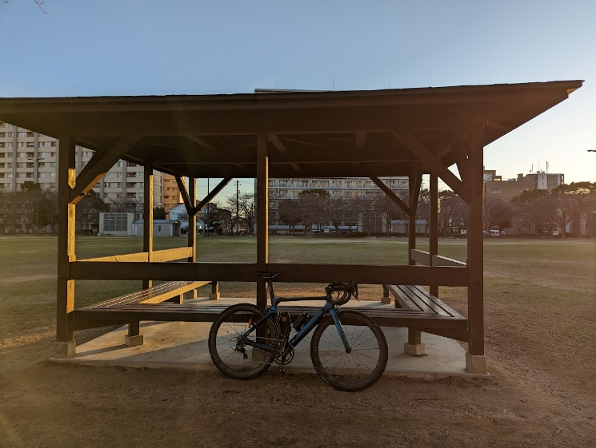
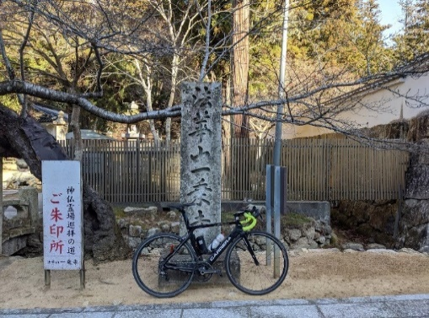
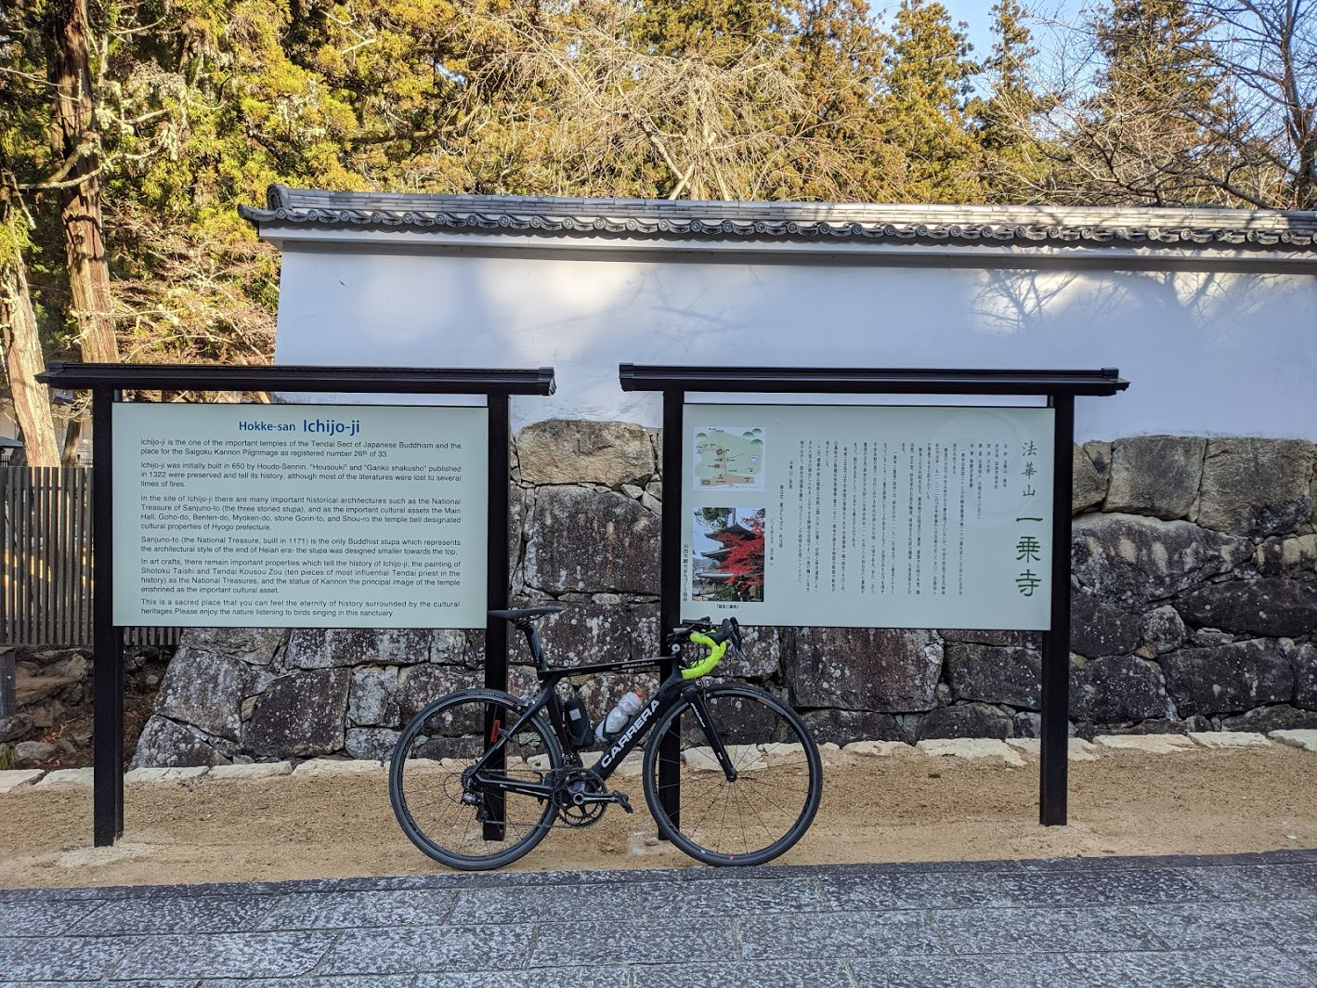
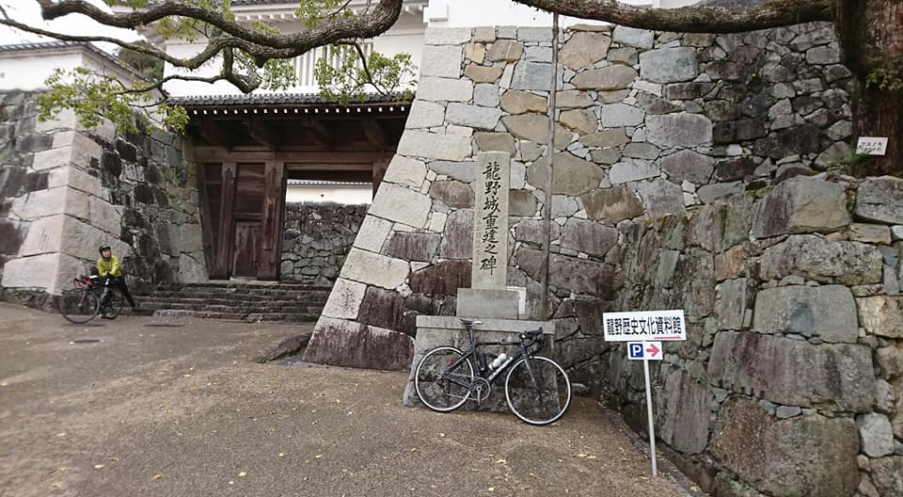

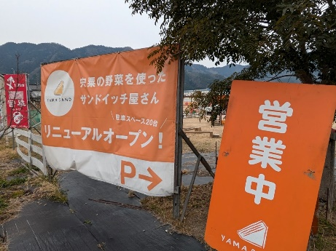
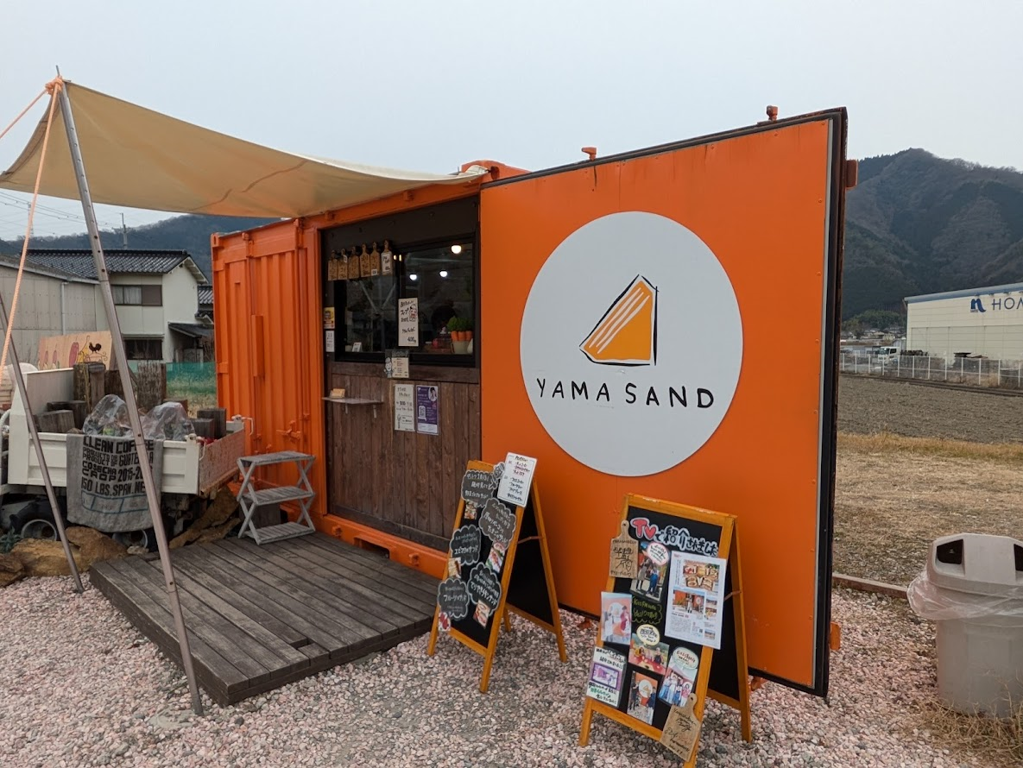
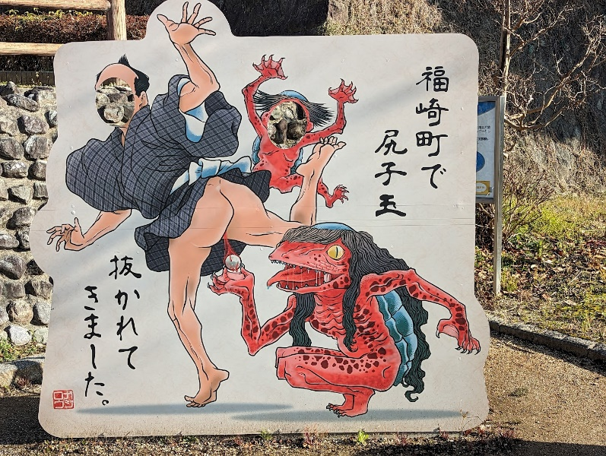
PC３ YAMA SAND |  | （通過チェック・フォトコントロール）① |  | PC4 辻ノ川公園駐車場
 |  | 相坂トンネル
 |  | 相坂トンネルをバックに自転車の写真を撮ること。
 |  | 道幅が狭く、たまに車が通るので気を付けてください。
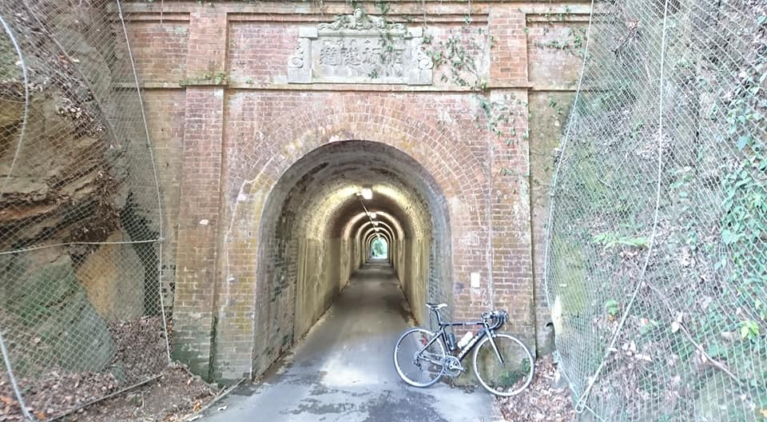

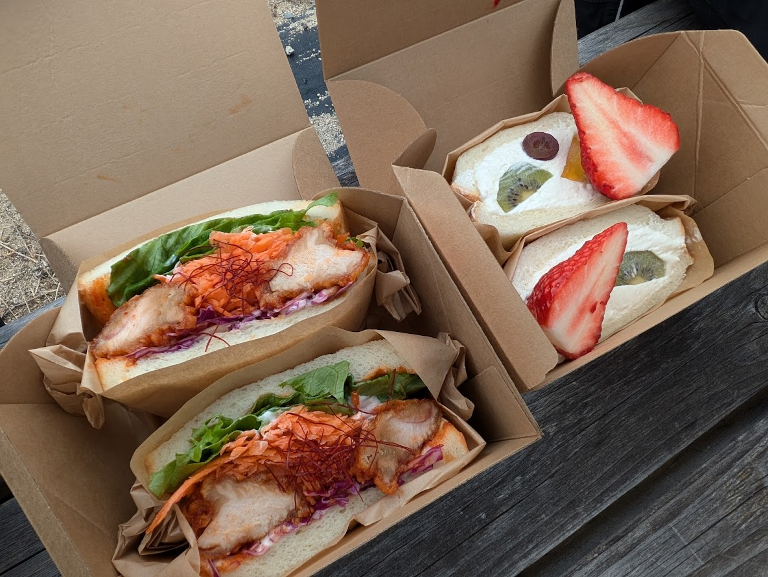

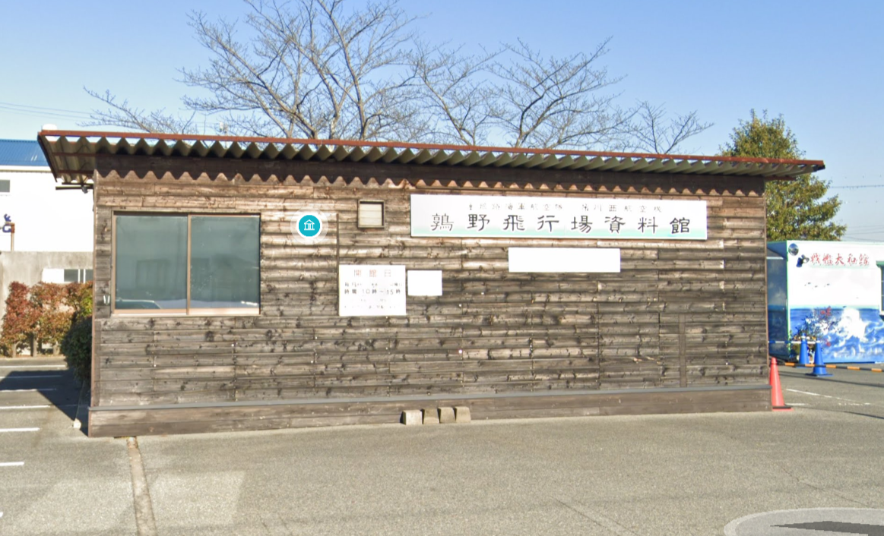
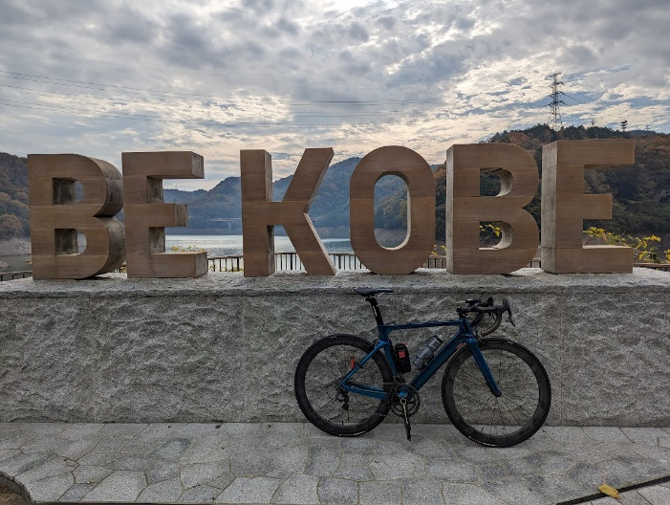
（通過チェック・フォトコントロール）② 鶉野飛行場資料館 |  | （通過チェック・フォトコントロール）③ BE KOBEモニュメント |  | ゴール
 |  |  |  | レンタルスペース ロッケン
